Fiche Agréage
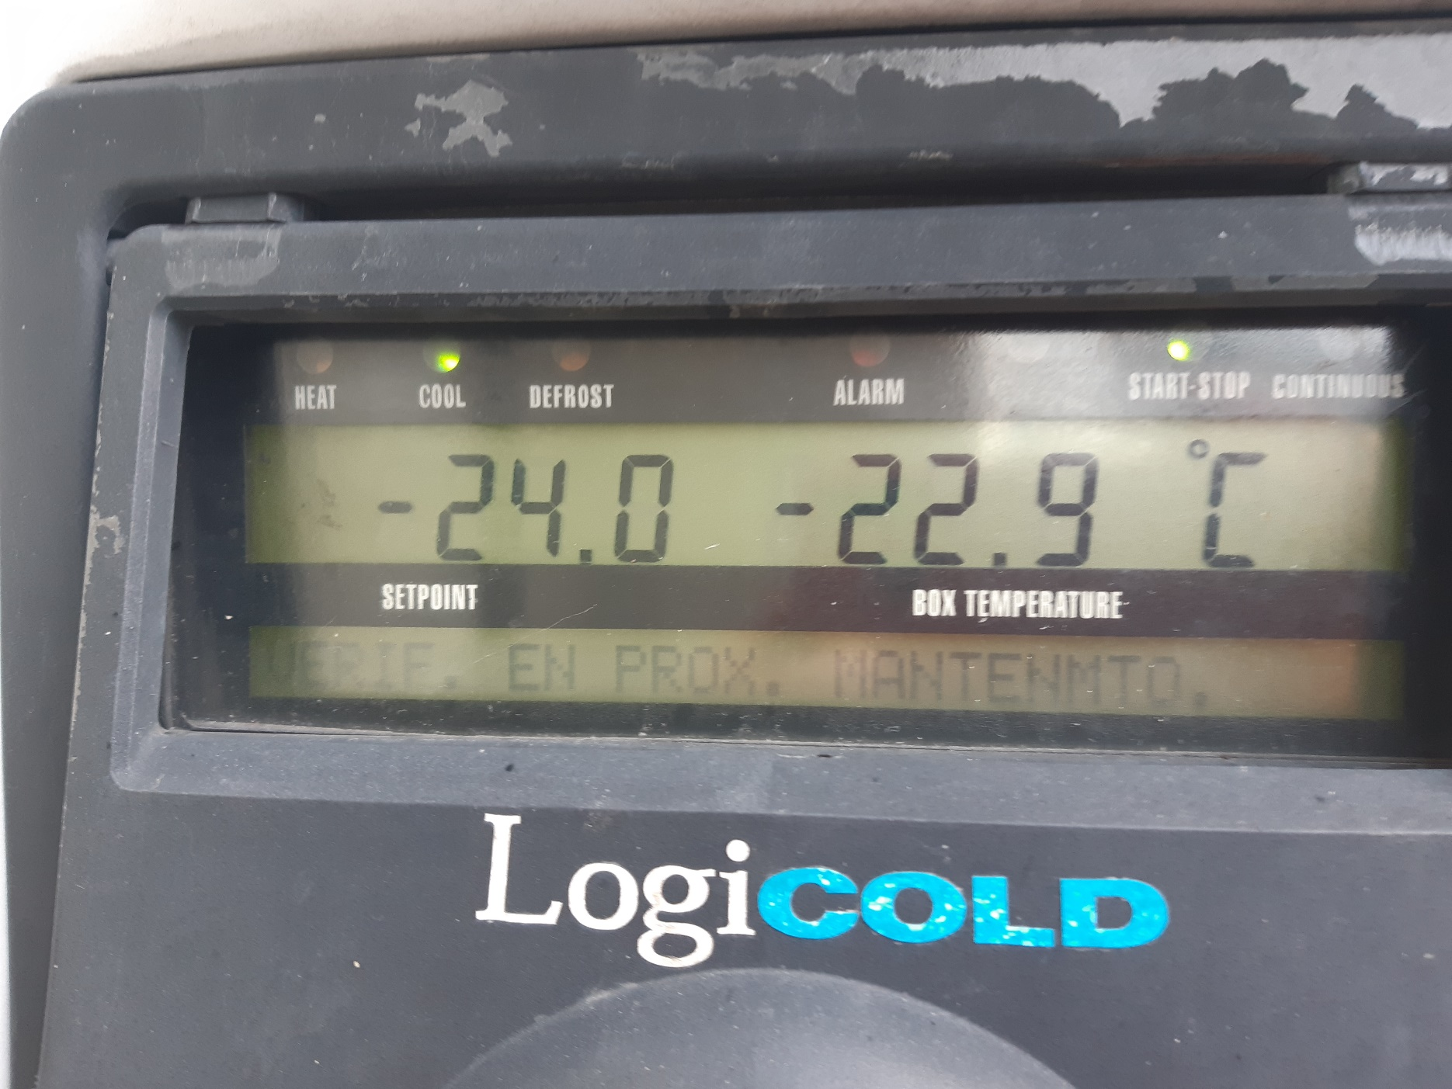 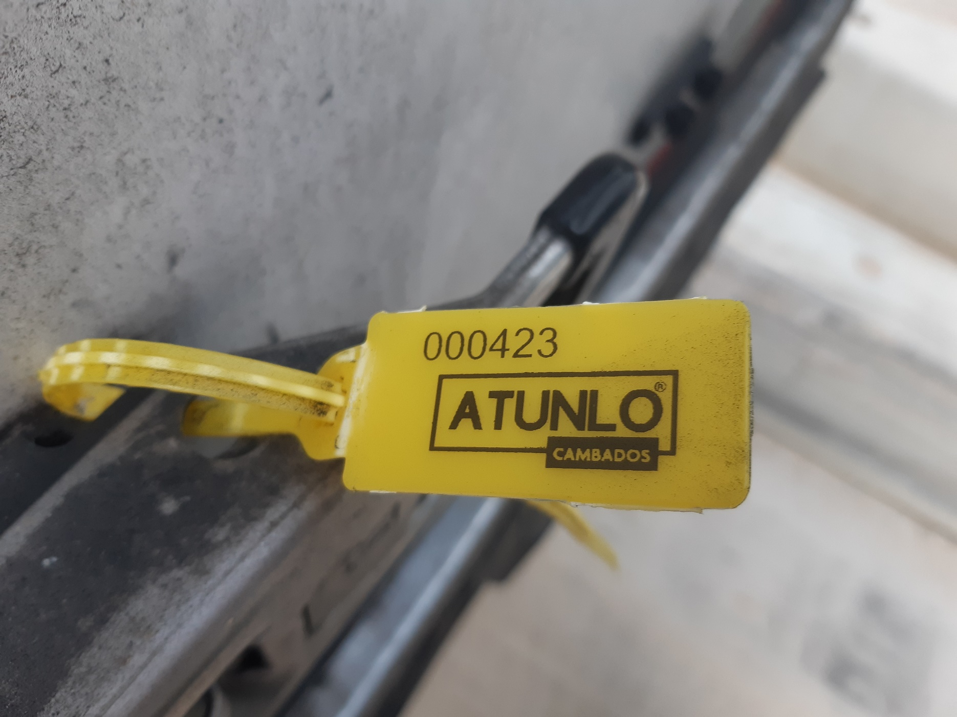
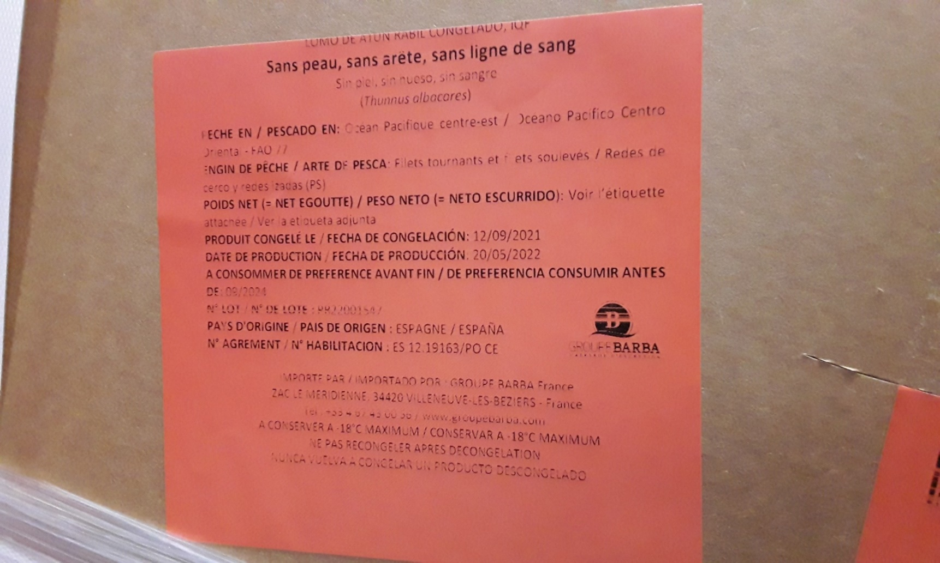 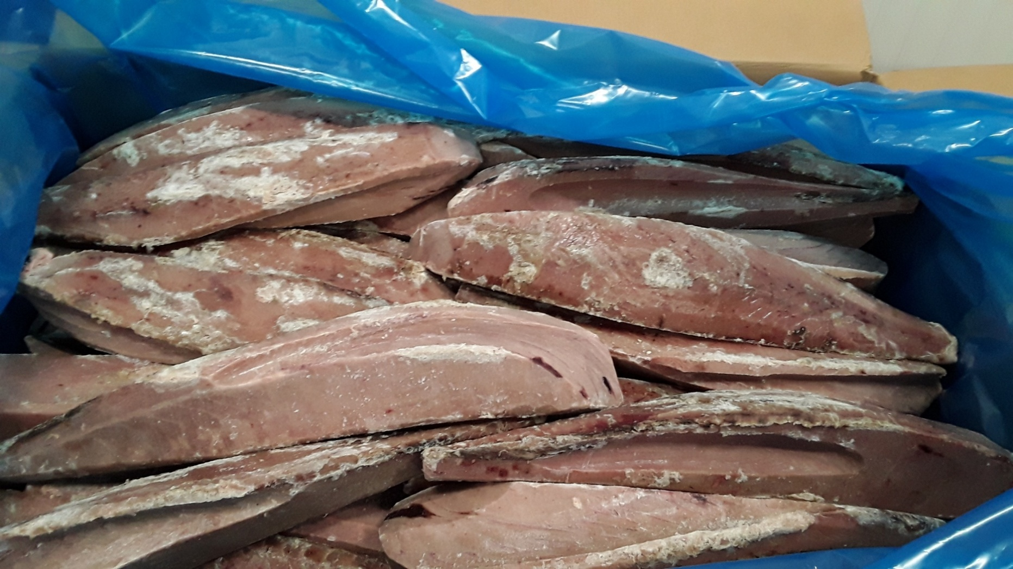 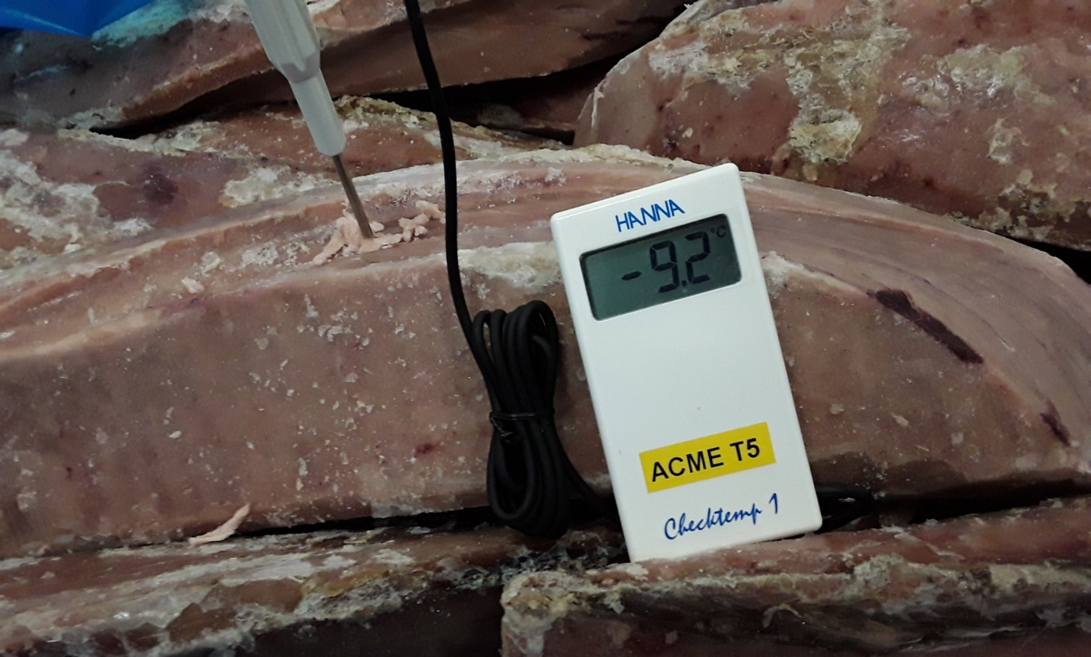
FICHE AGREAGE MATIERES PREMIERES CONGELEES PRODUITS DE LA MER - ELEVAGE - NEGOCE |  |  |  |  |  |  |  |  |  |  |  |  | EN01 - 3C01 - 02
 |  |  |  |  |  |  |  |  |  |  |  |  | date création: 11/02/2019
 |  |  |  |  |  |  |  |  |  |  |  |  | date révision: 17/05/2021
 |  |  |  |  |  |  |  |  |  |  |  |  | Version : 2
TRACABILITE
DATE : | 2022-05-27 |  | FOURNISSEUR : |  | COPER |  |  | ORIGINE : | ESPAGNE |  |  | AGREMENT: |  | ES 12.19163/PO CE
Dénomination Produit: |  |  | THON BLANC |  |  |  |  |  |  | Lot Fournisseur : |  | PR22001547
Nom Scientifique: |  |  | THUNNUS ALALUNGA |  |  |  |  |  |  | N° lot SAGE : |  | 143954 |  | Traçabilité : | TA10398
Type de poisson: |  |  | r Blanc r Bleu r Céphalopode r Crustacé |  |  |  |  |  |  | Zone FAO : |  | 77
Présentation: |  |  | r Entier r VAT r VDK r Longe r Steak r Darne r DOS r Filet r SAKU |  |  |  |  |  |  | Engin de pêche : |  | ps | Sennes coulissantes
Certifications: |  |  | r PVF r MSC r Friend of the sea |  |  |  |  |  |  | Date congélation: |  | 2021-09-12
Qualité: |  |  | r Sashimi r Semi-sashimi r Senneur |  |  |  |  |  |  | DLUO : | 2024-09-12
 |  |  |  |  |  |  |  |  |  | Calibre :
TRANSPORT
Propreté camion: |  | C | NC | N° conteneur: |  |  |  |  |  | Température camion : |  |  | -22.9 | C | NC
ETIQUETAGE
CONTRÔLE |  |  | CRITERES A RESPECTER |  |  |  |  |  |  | CONCLUSION |  | CAUSES NC / ACTIONS CORRECTIVES
Présence étiquette |  |  | Lisible, obligatoire sur préemballage |  |  |  |  |  |  | C | NC
Mentions obligatoires |  |  | Dénomination produit espèce et nom scientifique |  |  |  |  |  |  | C | NC
 |  |  | Zone pêche - Engin de pêche |  |  |  |  |  |  | C | NC
 |  |  | Agrément sanitaire ou nom et adresse fournisseur |  |  |  |  |  |  | C | NC
 |  |  | N° lot - Date de congélation - |  |  |  |  |  |  | C | NC
 |  |  | T°C conservation - mention congelé |  |  |  |  |  |  | C | NC
Cohérence mentions |  |  | Correspondance étiquette / BL / achat |  |  |  |  |  |  | C | NC
CONDITIONNEMENT / PRODUIT
Température produit |  |  | Cong : <-18°C - Accpt <-15°C - Critique >-12°C |  |  |  |  |  |  | T°C : |  | -9.2
 |  |  |  |  |  |  |  |  |  | C A NC
Couleur |  |  | Selon espèce |  |  |  |  |  |  | C | NC
Corps étrangers |  |  | Absence de corps étrangers et nuisibles |  |  |  |  |  |  | C | NC
Parasites |  |  | Absence de parasites (anisakis,…) |  |  |  |  |  |  | C | NC
Intégrité emballage |  |  | Non cassé, non souillé, propre et en bon état |  |  |  |  |  |  | C | NC
Protection produits |  |  | Protection sur palette, pas de contact direct carton, bois, film séparation glace |  |  |  |  |  |  | C | NC
Bois |  |  | Si emballage bois : propre, intact et propre + film protection |  |  |  |  |  |  | C | NC
SCORING : |  |  |  | de 16 à 13 |  |  | de 12 à 7 |  |  |  |  | de 6 à 0
CONCLUSION SUR LE LOT A RECEPTION : |  |  |  | CONFORME / ACCEPTE q |  |  | ACCEPTE SOUS CONDITION r |  |  |  |  | NON CONFORME / REFUSE |  |  | q
Observations : |  |  |  |  |  |  |  |  |  |  | Visa Agréage :

CONCLUSION SUR LE LOT A J + 7 |  |  |  | CONFORME / ACCEPTE q |  |  | ACCEPTE SOUS CONDITION r |  |  |  |  | NON CONFORME / REFUSE |  |  | q
Observations : prendre photos |  |  |  |  |  |  |  |  |  |  | Visa Agréage :

CONCLUSION SUR LE LOT A J + 9 (DLC) |  |  |  | CONFORME / ACCEPTE q |  |  | ACCEPTE SOUS CONDITION r |  |  |  |  | NON CONFORME / REFUSE |  |  | q
Observations : prendre photos |  |  |  |  |  |  |  |  |  |  | Visa Agréage :

PRELEVEMENT ANALYSE |  |  |  |  |  |  |  |  |  | CODE: | 143954
Microbiologie |  | q | Métaux lourds |  | q | Histamine interne |  | q | Histamine externe q |  |  | Autres | q | Mercure | q

CONTRÔLE POIDS A RECEPTION
1 | Lot: |  |  |  |  | Poids brut pesé: |  |  |  | C | NC
 | Poids brut colis (étiquette): |  |  |  |  | Poids net pesé: |  |  |  | C | NC
 | Poids net colis (étiquette): |  |  |  |  | Poids carton pesé: |  |  |  | C | NC
2 | Lot: |  |  |  |  | Poids brut pesé: |  |  |  | C | NC
 | Poids brut colis (étiquette): |  |  |  |  | Poids net pesé: |  |  |  | C | NC
 | Poids net colis (étiquette): |  |  |  |  | Poids carton pesé: |  |  |  | C | NC
3 | Lot: |  |  |  |  | Poids brut pesé: |  |  |  | C | NC
 | Poids brut colis (étiquette): |  |  |  |  | Poids net pesé: |  |  |  | C | NC
 | Poids net colis (étiquette): |  |  |  |  | Poids carton pesé: |  |  |  | C | NC
Si non conforme, repeser 2 cartons:
4 | Lot: |  |  |  |  | Poids brut pesé: |  |  |  | C | NC
 | Poids brut colis (étiquette): |  |  |  |  | Poids net pesé: |  |  |  | C | NC
 | Poids net colis (étiquette): |  |  |  |  | Poids carton pesé: |  |  |  | C | NC
5 | Lot: |  |  |  |  | Poids brut pesé: |  |  |  | C | NC
 | Poids brut colis (étiquette): |  |  |  |  | Poids net pesé: |  |  |  | C | NC
 | Poids net colis (étiquette): |  |  |  |  | Poids carton pesé: |  |  |  | C | NC
SCORING si 3 cartons pesés : |  |  |  | de 9 à 7 |  |  | de 6 à 4 |  |  |  |  | de 3 à 0
SCORING si 5 cartons pesés : |  |  |  | de 15 à 11 |  |  | de 10 à 6 |  |  |  |  | de 5 à 0
CONCLUSION SUR LE LOT : |  |  |  | CONFORME / ACCEPTE q |  |  | ACCEPTE SOUS CONDITION |  |  |  | q | NON CONFORME / REFUSE |  |  | q
Observations : |  |  |  |  |  |  |  |  |  |  | Visa Congélation :

CONTRÔLE DECONGELATION
GLAZING - Contrôle de la couche de glace sur la surface du produit par trempage dans l'eau.
Poids congelé avec glazing (kg): |  |  |  |  | Poids congelé sans glazing (kg): |  |  |  |  | Perte de poids (kg): |  |  | Perte poids(%):
RENDEMENT - Contrôle de la perte de poids sans glazing pendant décongelation.
Poids congelé (kg): |  |  |  | Poids décongelé (kg): |  |  |  | Perte de poids (kg): |  |  |  | Perte poids(%):
COULEUR - Selon espèce
Conforme r |  | Non conforme r |  | Observations:
CONCLUSION SUR LE LOT : |  |  |  | CONFORME / ACCEPTE q |  |  | ACCEPTE SOUS CONDITION |  |  |  | q | NON CONFORME / REFUSE |  |  | q
Observations : |  |  |  |  |  |  |  |  |  |  | Visa Production :

